4 Tablica 2 - Graf 2
Tablica 2: Struktura članova OMF-a prema dobi i spolu |  |  |  |  |  |  |  |  |  |  |  |  |  |  |  |  |  | Veljača 2017.
Table 2: Mandatory pension funds members age and sex structure |  |  |  |  |  |  |  |  |  |  |  |  |  |  |  |  |  | February 2017

 | Muškarci Male |  |  | Žene Female |  |  | Ukupno Total |  |  | Mjesečna promjena broja - muškarci Monthly change in number - Male |  |  | Mjesečna promjena broja - žene Monthly change in number - Female |  |  | Ukupna mjesečna promjena Total monthly change
Dob Age | Kategorije / Categories |  |  | Kategorije / Categories |  |  | Kategorije / Categories |  |  | Kategorije / Categories |  |  | Kategorije / Categories |  |  | Kategorije / Categories
 | A | B | C | A | B | C | A | B | C | A | B | C | A | B | C | A | B | C
≤ 18 | 8 | 1,916 | 11 | 3 | 1,420 | 4 | 11 | 3,336 | 15 | 0 | 384 | 1 | -1 | 244 | -1 | -8.33% | 23.19% | 0.00%
19 - 24 | 227 | 86,603 | 91 | 141 | 71,655 | 80 | 368 | 158,258 | 171 | 5 | 1,160 | 2 | 2 | 826 | 1 | 1.94% | 1.27% | 1.79%
25 - 29 | 418 | 121,878 | 53 | 285 | 115,928 | 78 | 703 | 237,806 | 131 | 5 | 244 | 2 | 5 | -49 | 2 | 1.44% | 0.08% | 3.15%
30 - 34 | 776 | 147,706 | 61 | 403 | 140,843 | 54 | 1,179 | 288,549 | 115 | -11 | -262 | 0 | 2 | -269 | 0 | -0.76% | -0.18% | 0.00%
35 - 39 | 819 | 153,755 | 77 | 354 | 145,894 | 87 | 1,173 | 299,649 | 164 | 21 | 182 | 0 | 6 | 181 | 1 | 2.36% | 0.12% | 0.61%
40 - 44 | 630 | 133,587 | 86 | 362 | 134,046 | 79 | 992 | 267,633 | 165 | -5 | 289 | -1 | 2 | 147 | -2 | -0.30% | 0.16% | -1.79%
45 - 49 | 430 | 114,062 | 98 | 201 | 121,009 | 118 | 631 | 235,071 | 216 | 7 | 123 | 0 | 1 | 130 | -1 | 1.28% | 0.11% | -0.46%
50 - 54 | 266 | 108,386 | 175 | 124 | 111,941 | 279 | 390 | 220,327 | 454 | 7 | 302 | -3 | 1 | 240 | -6 | 2.09% | 0.25% | -1.94%
55 - 59 | 0 | 34,787 | 278 | 0 | 22,482 | 7,666 | 0 | 57,269 | 7,944 | 0 | 1,098 | -2 | 0 | 1,499 | -214 |  | 4.75% | -2.65%
60 - 64 | 0 | 13 | 9,126 | 0 | 1 | 5,237 | 0 | 14 | 14,363 | 0 | -1 | 119 | 0 | 0 | 79 |  | -6.67% | 1.40%
≥ 65 | 0 | 0 | 86 | 0 | 0 | 30 | 0 | 0 | 116 | 0 | 0 | 38 | 0 | 0 | 18 |  |  | 93.33%
Ukupno Total | 3,574 | 902,693 | 10,142 | 1,873 | 865,219 | 13,712 | 5,447 | 1,767,912 | 23,854 | 29 | 3,519 | 156 | 18 | 2,949 | -123 | 0.87% | 0.37% | 0.14%
Sveukupno Grand Total | 916,409 |  |  | 880,804 |  |  | 1,797,213 |  |  | 3,704 |  |  | 2,844 |  |  | 0.37%
Izvor / Source: Regos

Grafikon 2: Dobna i spolna struktura članova OMF-a po kategorijama fondova (A, B i C) |  |  |  |  |  |  |  |  |  |  |  |  | Veljača 2017.
Chart 2: OMF members age and sex structure by funds categories (A, B and C) |  |  |  |  |  |  |  |  |  |  |  |  | February 2017

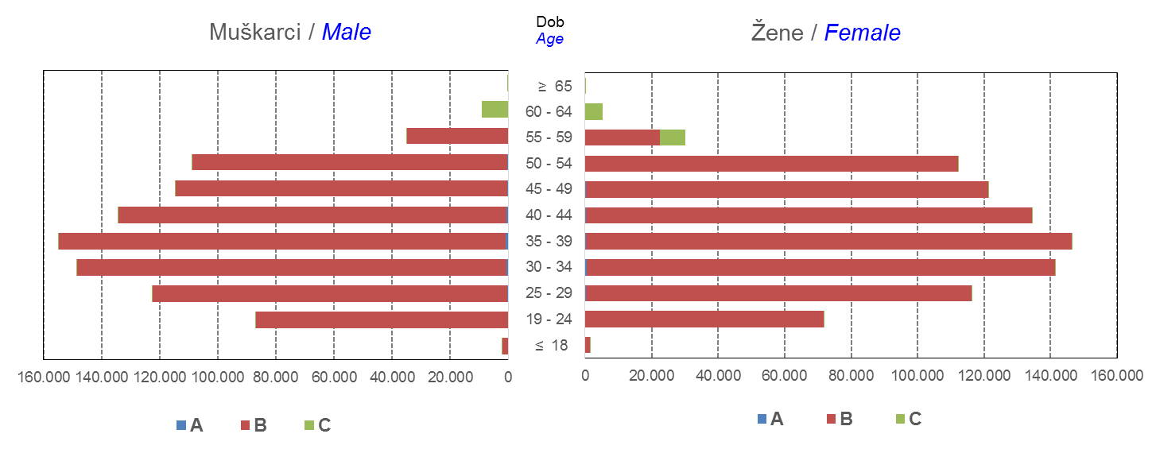

Izvor / Source: Regos
Sadržaj / Contents
 |  |  |  |  |  |  |  |  |  |  |  |  |  |  |  |  |  | stranica/page 4

10 Graf 5.1, 5.2, 5.3
Grafikon 5.1: Vrijednosti obračunskih jedinica OMF-ova kategorije A | Veljača 2017.
Chart 5.1: Values of category A OMFs' units of account | February 2017
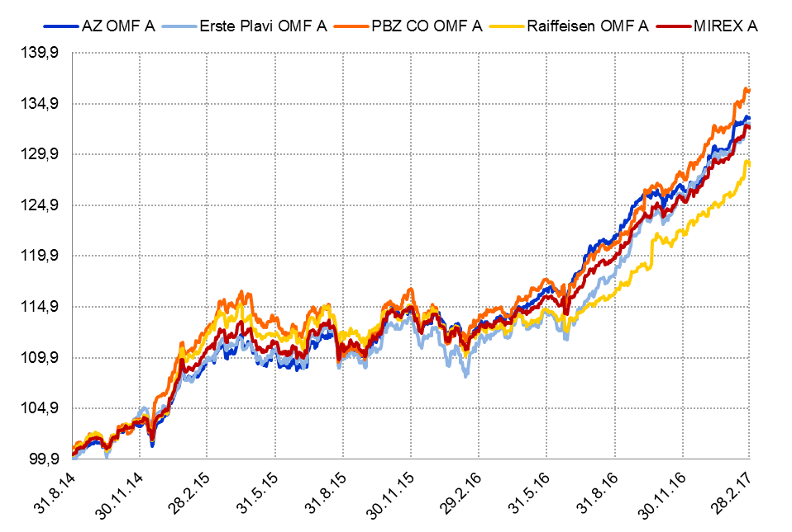

Izvor / Source: HANFA

Grafikon 5.2: Vrijednosti obračunskih jedinica OMF-ova kategorije B
Chart 5.2: Values of category B OMFs' units of account
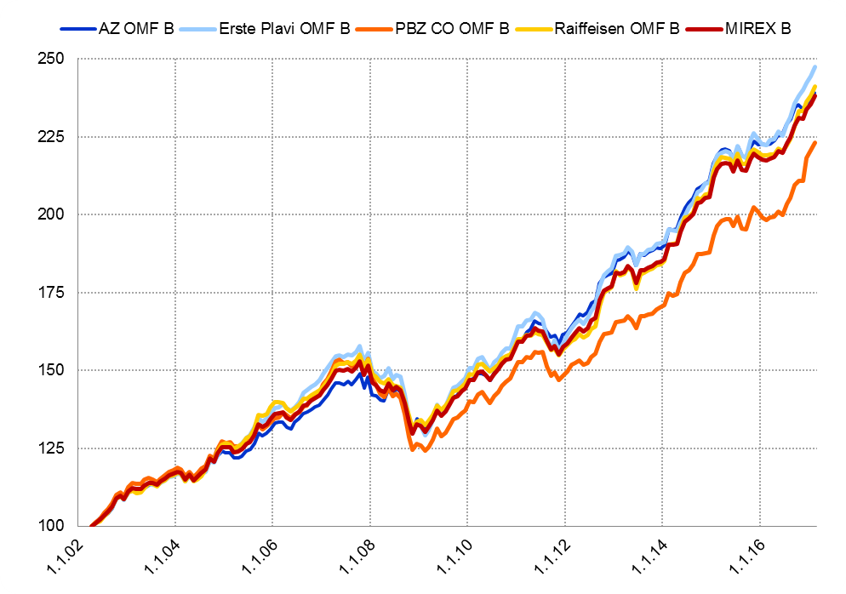

Izvor / Source: HANFA

Grafikon 5.3: Vrijednosti obračunskih jedinica OMF-ova kategorije C
Chart 5.3: Values of category C OMFs' units of account
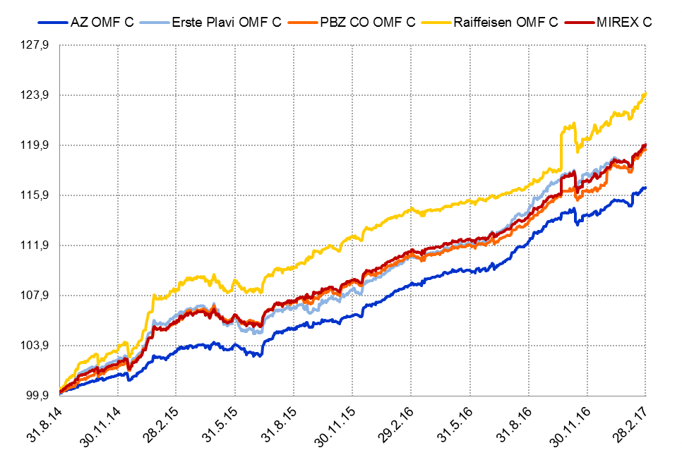

Izvor / Source: HANFA
Sadržaj / Contents
 | stranica / page 10

12 Tablica 13 - Graf 6
Tablica 13: Članstvo ODMF-ova1) |  |  |  |  |  |  | Veljača 2017.
Table 13: ODMF's Membership1) |  |  |  |  |  |  | February 2017

Članstvo / Membership | AZ benefit ODMF | AZ profit ODMF | Croatia osiguranje ODMF | Erste Plavi Expert ODMF | Erste Plavi Protect ODMF | Raiffeisen ODMF | Ukupno Total
Početak razdoblja Beginning of the period | 34,925 | 98,945 | 23,885 | 19,301 | 21,025 | 60,564 | 258,645
Udjel Share | 13.50% | 38.26% | 9.23% | 7.46% | 8.13% | 23.42% | 100.00%
Novi članovi New members | 903 | 592 | 175 | 156 | 441 | 516 | 2,783
Mirovina Retirement | 11 | 28 | 42 | 9 | 2 | 38 | 130
Smrt Death | 7 | 10 | 3 | 2 | 5 | 7 | 34
Ostalo Other | 140 | 195 | 1 | 27 | 159 | 131 | 653
Ukupan prestanak članstva Membership termination total | 158 | 233 | 46 | 38 | 166 | 176 | 817
Kraj razdoblja End of the period | 35,670 | 99,304 | 24,014 | 19,419 | 21,300 | 60,904 | 260,611
Udjel Share | 13.69% | 38.10% | 9.21% | 7.45% | 8.17% | 23.37% | 100.00%
Izvor / Source: DMD-ovi / DMDs
1) Preliminarni podaci / Preliminary data

Grafikon 6: Udjel ODMFova u ukupnom broju članova |  |  |  |  |  |  | Veljača 2017.
Chart 6: ODMFs' shares in total membership |  |  |  |  |  |  | February 2017

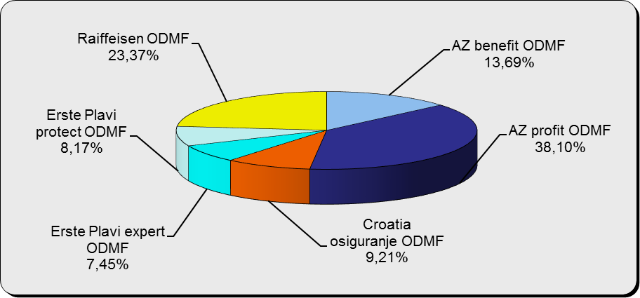

Izvor / Source: DMD-ovi / DMDs

Sadržaj / Contents

 |  |  |  |  |  |  | stranica / page 12

13 Tablica 14 - Graf 7
Tablica 14: Struktura članova ODMF-a prema dobi i spolu |  |  |  |  |  | KVARTALNI PODACI za: |  |  | PROSINAC 2016.
Table 14: Open voluntary pension funds members age and sex structure |  |  |  |  |  | QUARTERLY DATA for: |  |  | DECEMBER 2016

 |  | Prosinac 2016. |  |  | Rujan 2016. |  | P r o m j e n a / C h a n g e
 |  | December 2016 |  |  | September 2016 |  | Brojčana / In number |  | Relativna Relative
Dob Age | Muškarci Male | Žene Female | Ukupno Total | Muškarci Male | Žene Female | Ukupno Total | Muškarci Male | Žene Female | Ukupno Total
≤ 18 | 875 | 798 | 1,673 | 878 | 789 | 1,667 | -3 | 9 | 0.36%
19 - 24 | 3,761 | 2,361 | 6,122 | 3,711 | 2,367 | 6,078 | 50 | -6 | 0.72%
25 - 29 | 11,721 | 7,839 | 19,560 | 11,684 | 7,815 | 19,499 | 37 | 24 | 0.31%
30 - 34 | 18,503 | 13,856 | 32,359 | 18,219 | 13,786 | 32,005 | 284 | 70 | 1.11%
35 - 39 | 20,757 | 17,349 | 38,106 | 20,216 | 17,088 | 37,304 | 541 | 261 | 2.15%
40 - 44 | 19,601 | 18,280 | 37,881 | 19,078 | 17,937 | 37,015 | 523 | 343 | 2.34%
45 - 49 | 17,658 | 18,761 | 36,419 | 17,187 | 18,440 | 35,627 | 471 | 321 | 2.22%
50 - 59 | 26,740 | 28,832 | 55,572 | 25,682 | 28,015 | 53,697 | 1,058 | 817 | 3.49%
60 - 69 | 10,911 | 11,851 | 22,762 | 10,307 | 11,004 | 21,311 | 604 | 847 | 6.81%
70 - 84 | 2,554 | 3,641 | 6,195 | 2257 | 3211 | 5,468 | 297 | 430 | 13.30%
≥ 85 | 152 | 248 | 400 | 137 | 225 | 362 | 15 | 23 | 10.50%
Ukupno Total | 133,233 | 123,816 | 257,049 | 129,356 | 120,677 | 250,033 | 3,877 | 3,139 | 2.81%
Izvor / Source: DMD-ovi / DMDs

Grafikon 7: Dobna i spolna struktura članova ODMF-a na dan 31. prosinca 2016.
Chart 7: ODMF members age and sex structure as at 31 December 2016

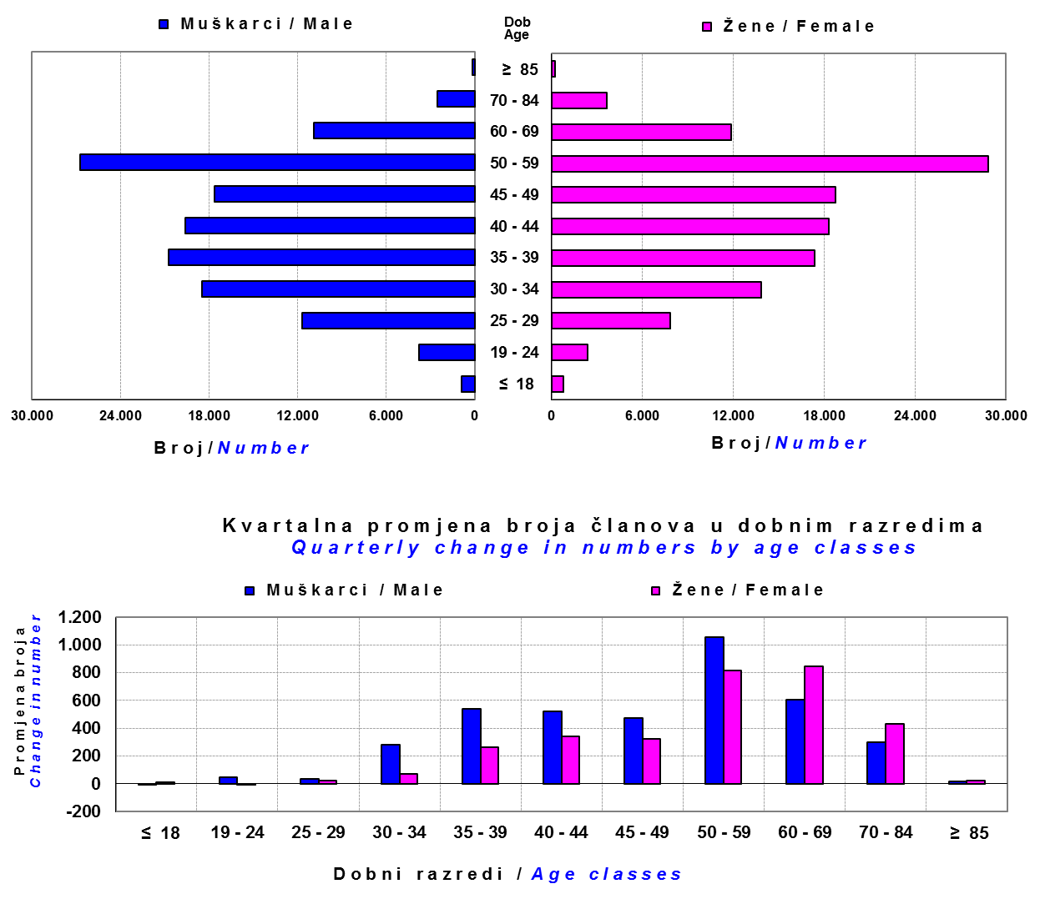

Izvor / Source: DMD-ovi / DMDs

Sadržaj / Contents

 |  |  |  |  |  |  |  |  | stranica/page 13

14 Tablica 15 - Graf 8
Tablica 15: Bruto mirovinski doprinosi uplaćeni ODMF-ovima1) |  |  |  |  | Veljača 2017.
Table 15: Gross pension contributions paid to ODMFs1) |  |  |  |  | February 2017

 |  |  |  | u tisućama kuna / in thousand HRK
Otvoreni dobrovoljni mirovinski fond Open-end voluntary pension fund | Bruto mirovinski doprinosi / Gross pension contributions
 | Veljača 2017. | Siječanj 2017. | Mjesečna promjena | Sveukupno od početka djelovanja 2) | Prirast ukupnih bruto doprinosa u tekućem mjesecu
 | February 2017 | January 2017 | Monthly change | Grand total since the start of activity 2) | Total net contributions growth in current month
AZ benefit ODMF | 13,137 | 12,839 | 2.32% | 525,732 | 2.56%
AZ profit ODMF | 11,848 | 12,863 | -7.89% | 1,368,769 | 0.87%
Croatia osiguranje ODMF | 1,947 | 1,594 | 22.08% | 239,339 | 0.82%
Erste Plavi Expert ODMF | 2,239 | 2,971 | -24.62% | 215,621 | 1.05%
Erste Plavi Protect ODMF | 4,096 | 3,142 | 30.39% | 170,676 | 2.46%
Raiffeisen ODMF | 8,273 | 10,577 | -21.79% | 1,132,510 | 0.74%
Ukupno / Total | 41,540 | 43,986 | -5.56% | 3,652,646 | 1.15%
Izvor / Source: DMD-ovi / DMDs
1) Bruto doprinosi jednaki su ukupno uplaćenim doprinosima članova dobrovoljnih mirovinskih fondova, prije odbitka naknade DMD-ova od uplaćenih doprinosa.
1) Gross contribution is a contribution paid in by a member of a voluntary pension fund which includes DMDs' entry fee.
2) U ukupnim uplatama iskazana su i uplaćena sredstva državnog poticaja.
2) Total net contributions include state subsidies.

Grafikon 8: Mjesečna promjena bruto mirovinskih doprinosa uplaćenih ODMF-ovima |  |  |  |  | Veljača 2017.
Chart 8: Monthly change of gross pension contributions paid to ODMFs |  |  |  |  | February 2017

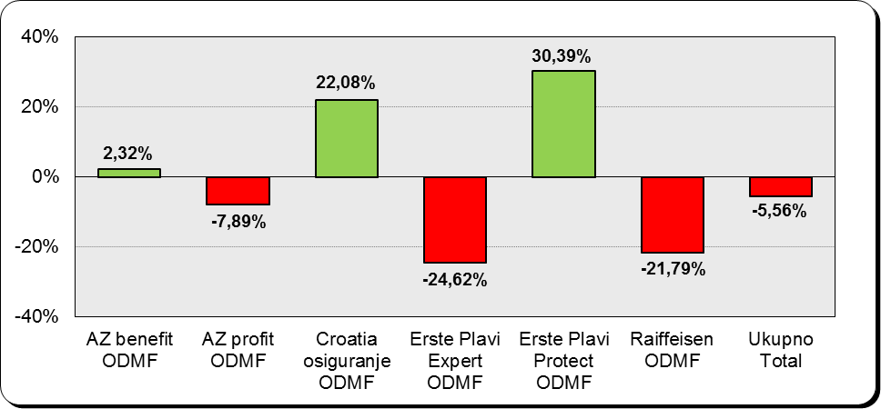

Izvor / Source: DMD-ovi / DMDs

Sadržaj / Contents

 |  |  |  |  | stranica / page 14

15 Tablica 16 - Graf 9,10
Tablica 16: Neto imovina ODMF-ova |  |  |  |  |  | Veljača 2017.
Table 16: ODMFs' net assets |  |  |  |  |  | February 2017

 |  |  |  |  |  | u tisućama kuna / in thousand HRK
Naziv fonda Fund's name | Neto imovina / Net assets
 | Veljača 2017. |  | Siječanj 2017. |  | Promjena
 | February 2017 |  | January 2017 |  | Change
 | Iznos | Udjel | Iznos | Udjel | U iznosu | Relativna
 | Amount | Share | Amount | Share | Amount | Relative
AZ benefit ODMF | 462,433 | 12.54% | 448,524 | 12.43% | 13,908 | 3.10%
AZ profit ODMF | 1,529,860 | 41.50% | 1,500,564 | 41.60% | 29,296 | 1.95%
Croatia osiguranje ODMF | 200,845 | 5.45% | 197,951 | 5.49% | 2,894 | 1.46%
Erste Plavi Expert ODMF | 236,019 | 6.40% | 231,031 | 6.40% | 4,988 | 2.16%
Erste Plavi Protect ODMF | 145,392 | 3.94% | 142,158 | 3.94% | 3,234 | 2.27%
Raiffeisen ODMF | 1,111,679 | 30.16% | 1,087,075 | 30.14% | 24,604 | 2.26%
Ukupno / Total | 3,686,227 | 100.00% | 3,607,303 | 100.00% | 78,924 | 2.19%
Izvor /Source: HANFA

Grafikon 9: Udjeli pojedinih ODMF-ova u ukupnoj neto imovini |  |  |  |  |  | Veljača 2017.
Chart 9: ODMFs' shares in total net assets |  |  |  |  |  | February 2017

Izvor /Source: HANFA

Grafikon 10: Mjesečna promjena neto imovine ODMF-ova |  |  |  |  |  | Veljača 2017.
Chart 10: ODMFs net assets monthly change |  |  |  |  |  | February 2017

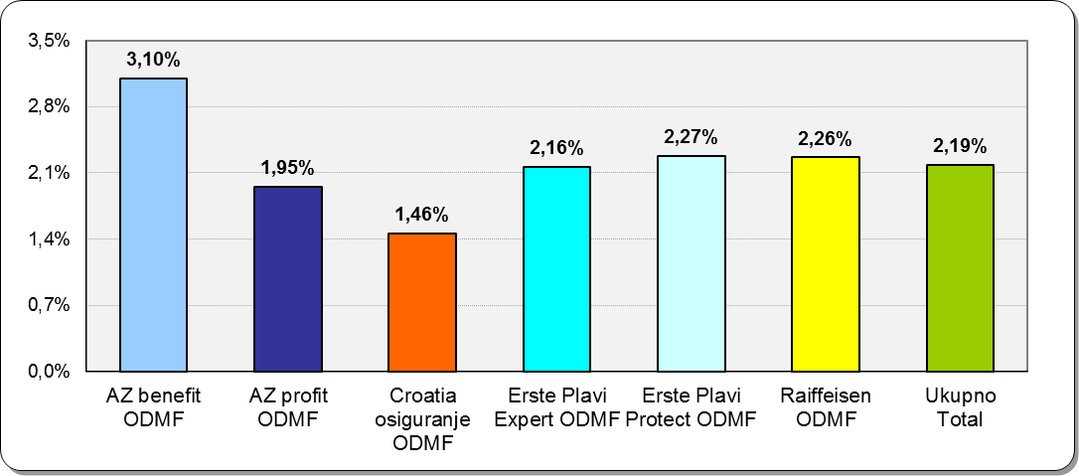

Izvor /Source: HANFA

Sadržaj / Contents
 |  |  |  |  |  | stranica / page 15

19 Tablica 20 - Graf 11
Tablica 20: Struktura članova ZDMF- ova prema dobi i spolu |  |  |  |  |  | KVARTALNI PODACI za: |  |  | PROSINAC 2016.
Table 20: Closed voluntary pension funds members age and sex structure |  |  |  |  |  | QUARTERLY DATA for: |  |  | DECEMBER 2016

 |  | Prosinac 2016. |  |  | Rujan 2016. |  | P r o m j e n a / C h a n g e
 |  | December 2016 |  |  | September 2016 |  | Brojčana / In number |  | Relativna Relative
Dob Age | Muškarci Male | Žene Female | Ukupno Total | Muškarci Male | Žene Female | Ukupno Total | Muškarci Male | Žene Female | Ukupno Total
...
60 - 69 | 1,307 | 642 | 1,949 | 1,268 | 608 | 1,876 | 39 | 34 | 3.89%
70 - 84 | 87 | 20 | 107 | 81 | 14 | 95 | 6 | 6 | 12.63%
≥ 85 | 4 | 3 | 7 | 1 | 0 | 1 | 3 | 3 | 600.00%
Ukupno Total | 15,397 | 13,840 | 29,237 | 14,950 | 13,479 | 28,429 | 447 | 361 | 2.84%
Izvor / Source: DMD-ovi / DMDs

Grafikon 11: Dobna i spolna struktura članova ZDMF- ova na dan 31. prosinca 2016.
Chart 11: ZDMF members age and sex structure as at 31 December 2016

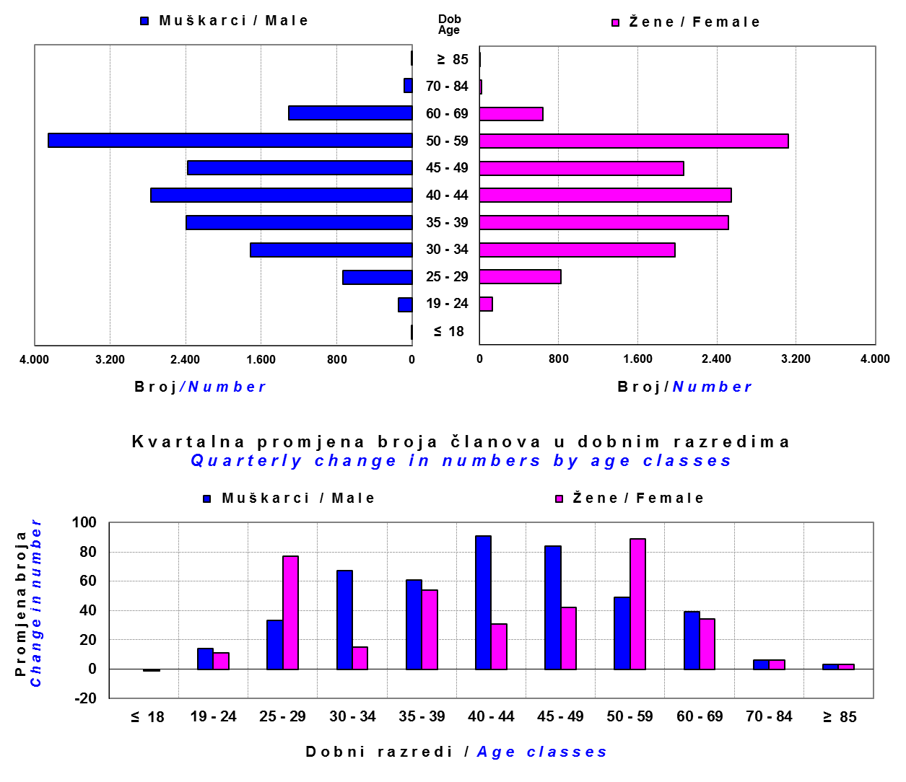

Izvor / Source: DMD-ovi / DMDs

Sadržaj / Contents

 |  |  |  |  |  |  |  |  | stranica / page 19

20 Tablica 21 - Graf 12
...
Grafikon 12: Mjesečni prinosi ZDMF-ova | Veljača 2017.
Chart 12: ZDMF monthly rates of return | February 2017

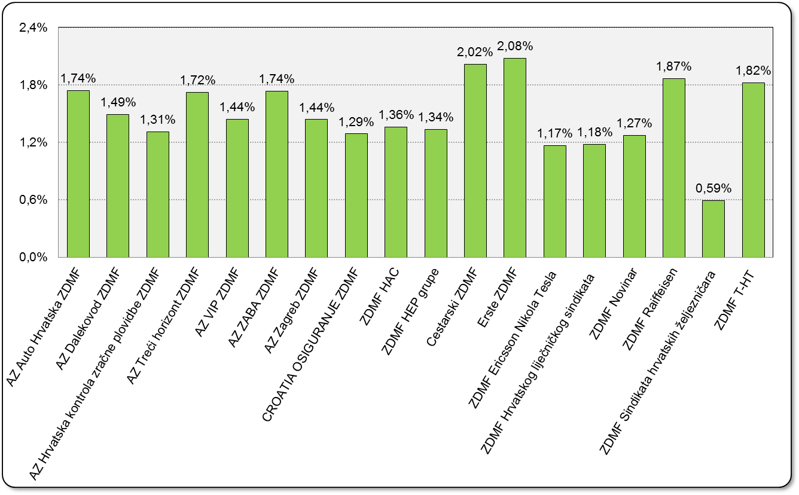

Izvor / Source: HANFA

Sadržaj / Contents

 | stranica / page 20

21 Tablica 22,23 - Graf 13,14
...
 |  |  | Izvor / Source: HANFA

Tablica 23: Broj korisnika i broj ugovora u zadnjih godinu dana |  |  | Grafikon 14: Broj korisnika i broj ugovora u zadnjih godinu dana | Kvartalni podaci Quarterly data
Table 23: Number of pensioners and contracts over the past year |  |  | Chart 14: Number of pensioners and contracts over the past year

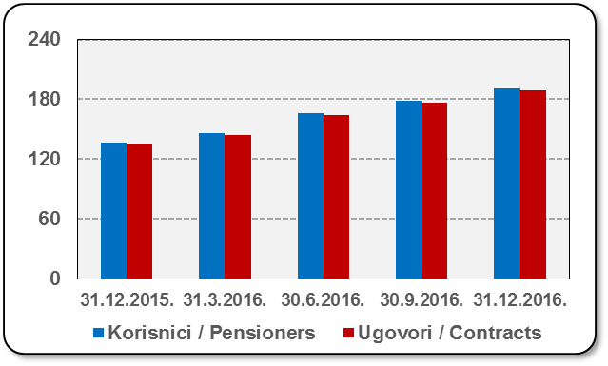
Mjesec Month | Korisnici Pensioners | Ugovori Contracts
31.12.2015. | 137 | 135
31.3.2016. | 146 | 144
30.6.2016. | 166 | 164
30.9.2016. | 179 | 177
31.12.2016. | 191 | 189
Izvor / Source: HANFA

 |  |  | Izvor / Source: HANFA

Sadržaj / Contents
...

22 Tablica 24,25 - Graf 15,16
...
 |  |  | Izvor / Source: HANFA

Tablica 25: Broj korisnika i broj ugovora u zadnjih godinu dana |  |  | Grafikon 16: Broj korisnika i broj ugovora u zadnjih godinu dana | Kvartalni podaci Quarterly data
Table 25: Number of pensioners and contracts over the past year |  |  | Chart 16: Number of pensioners and contracts over the past year

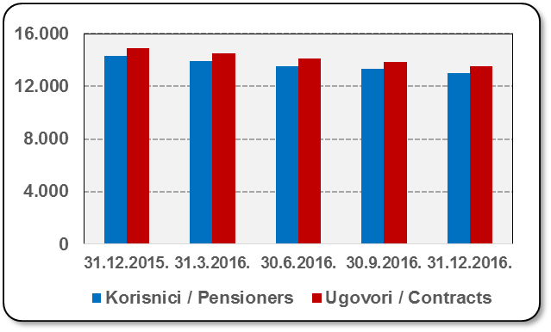
Mjesec Month | Korisnici Pensioners | Ugovori Contracts
31.12.2015. | 14,285 | 14,904
31.3.2016. | 13,915 | 14,502
30.6.2016. | 13,535 | 14,097
30.9.2016. | 13,312 | 13,851
31.12.2016. | 13,006 | 13,515
Izvor / Source: HANFA

 |  |  | Izvor / Source: HANFA

Sadržaj / Contents
...

24 Tablica 27 - Graf 17
...
 | u tisućama kuna / in thousand HRK
24 | Tontine Tontine | - | - | - | -
25 | Osiguranje s kapitalizacijom isplate Assurance with paid-up sum assured | - | - | - | -
 | UKUPNO (neživotna osiguranja, vrste 01 - 18) TOTAL (non-life insurance, lines 01 -18) | 1,255,418 | 1,183,158 | 631,066 | 463,554
 | UKUPNO (životna osiguranja, vrste 19 - 25) TOTAL (life assurance 19 - 25) | 1,482,115 | 468,983 | 10,520 | 321,779
 | UKUPNO / TOTAL | 2,737,533 | 1,652,141 | 641,586 | 785,333
Izvor / Source: HANFA

Grafikon 17: Udio bruto zaračunate premije po vrstama osiguranja
Chart 17: Gross Written Premium by Line of Insurance

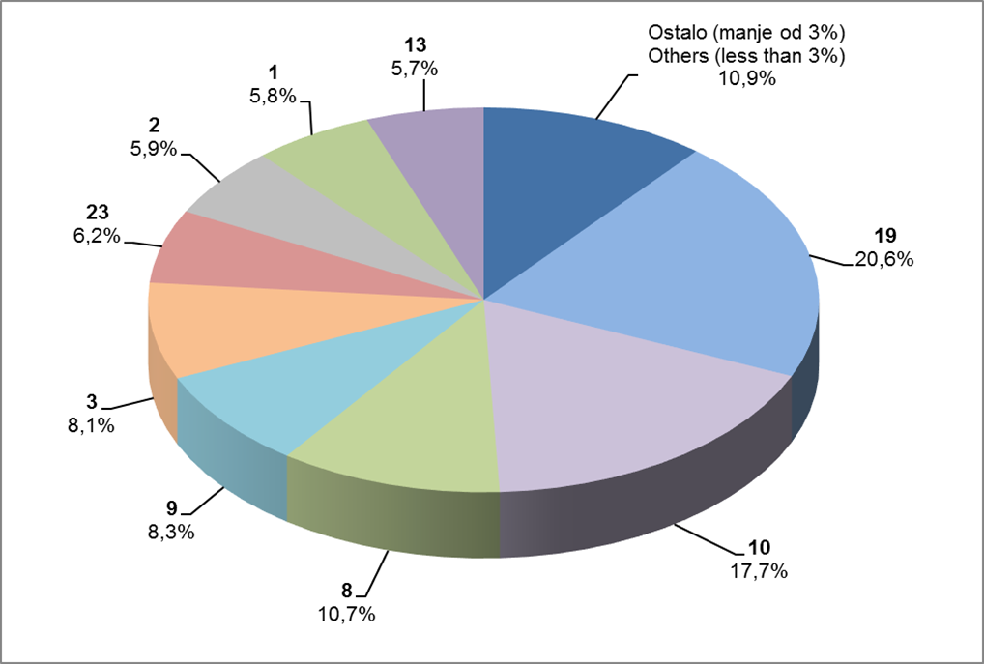

Izvor / Source: HANFA

Sadržaj / Contents
...

25 Graf 18
Grafikon 18: Udio zaračunate bruto premije i likvidiranih šteta po društvima za osiguranje po vrstama osiguranja za period od 1. siječnja do 28. veljače 2017.
Chart 18: Share of written premium and claims settled per line of insurances for the period 1 January - 28 February 2017
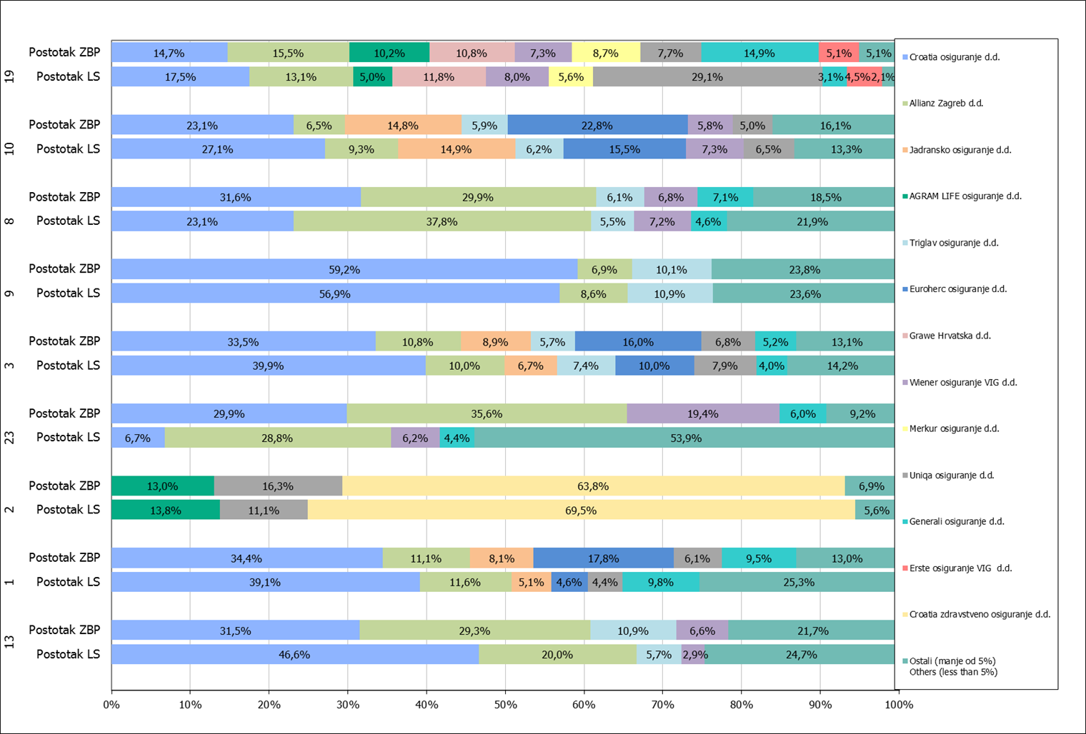

Izvor / Source: HANFA

Napomena: Grafikon prikazuje društva za osiguranje sa zaračunatom bruto premijom većom od 5% ukupne zaračunate bruto premije u promatranoj vrsti osiguranja.
Grafikon prikazuje samo vrste osiguranja sa zaračunatom bruto premijom većom od 3% ukupne zaračunate bruto premije tržišta osiguranja u RH.
Kratice ZBP i LŠ redom predstavljaju zaračunatu bruto premijiu i likvidirane štete

Note:The chart represents insurance companies with written premium greater then 5% of total written premium of the presented line of insurance.
Chart represents lines of insurance with written premium greater then 3% of total written premium of Croatian insurance market.
Abbreviations ZBP and LŠ stands for written premium and claims settled respectively.

Vrste osiguranja / line of insurance:
...

